Solicitudes de ajuste
No | Documento | Descripción | Estado | Observación
1 | Guía de buenas prácticas | Dar ejemplos o el link si es posible para lograr entender claro el propósito (incluir referencias) | OK | Se agrega boton "Fuente" en la ventana modal, despues del ejemplo.
2 | Caja de herramientas | Colocar el año con la última versión creada | OK | Se agrega en la tarjeta principal y en la ventana modal que muestra el detalle.
3 | Caja de herramientas | Especificar si la licencia es libre o pagada |  |  | Marianella favor completar
4 | Caja de herramientas | Los repositorios: agregar un hipervínculo que se explique cómo se construyó y para quien es útil de acuerdo al actor | OK | Se agrega pagina de inicio ueda contexto de todo el proyecto.
5 | Caja de herramientas | Cambiar la palabra actor por público objetivo | OK | Cambiado en la ventana modal de detalle y de en el filtro de busqueda
6 | Caja de herramientas | la transparencia del uso | OK | Se agregan los terminos de uso | Solicitar a Armando revisar
7 | Caja de herramientas | Monitor de incidentes |  |  | Solicitar a Armando aclarar
8 | Caja de herramientas | Ordenar herramienta por importancia |  |  | Agregar
9 | Caja de herramientas | Ajuste del lenguaje |  | Se requiere aclarar a que se refiere
10 | Caja de herramientas | Clasificar los sesgos dañinos, por ejemplo, los que generan discriminación |  | Validar
11 | Caja de herramientas | tener diferentes herramientas y no solamente aplicaciones a software o códigos | OK | Se agregan listas de verificación, entre otras
12 | Árbol de decisiones | Incorporar ejemplos prácticos para cada fase, que guíe a las personas que lo están usando para facilitar su comprensión
 |  | Revisar ortografia y tipeo de texto
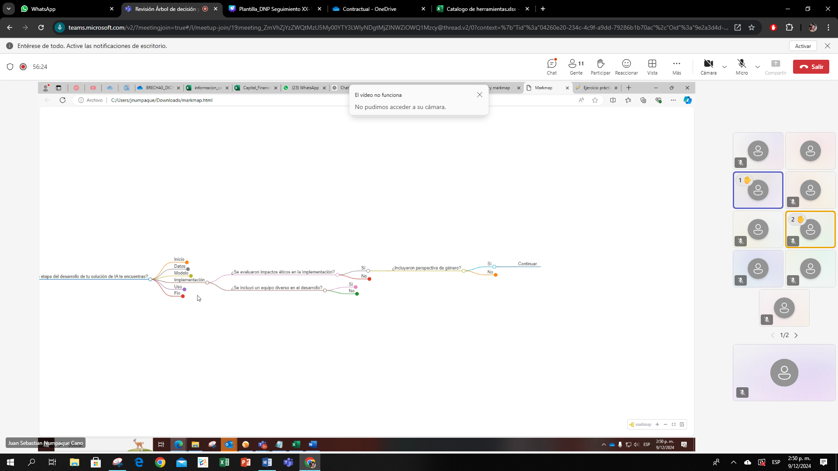
 |  | revisar preguntas y los opciones de seleccion que corresponden al ciclo de vida de la IA |  | Pregunta despues del contexto
 |  | repetición de definiciones |  | Repetido: Subrepresentación de géneros
 |  | quitar frases ejemplificantes |  | Quitar perpetuando desigualdades en áreas como la salud y el trabajo
 |  |  |  | Notas da dañino
 |  | Sesgos Daniños-impacto especifico |  | Liliana: Hacer incapie evitar sesgos dañinos
 |  | alinear los pasos (SI-NO) |  | Dejarar seleccionada la fase
 |  | Retirada y desmantelamiento- colocar herramientas- sino existe dejar comentado |  | Reiniciar
 |  | Marcar las etapas (selección de botón)
 |  | sebastian: profundización en la orientación para el usuario- preguntas-centradas en las necesidades del usuario

 |  | sara: la forma no puede estar por encima del contenido-desarrollo conceptual que guian al usuario/ enfocarse en las preguntas que orientan la toma de desicion de los usuarios/ robustecer mas el desarrollo conceptual en su estructura

 |  | liliana: antes de naverga estructurar realcion de una cosa con otra/ facilidad de comunicación/ falta conceptualización

 |  | yenifer: no se esta cumplimento con la función del arbol de decisión/ accion en especifico

